nojume
Ropažu pagasta Kākciema sporta laukuma terases -nojumes iegāde ar uzstādīšanu
pasūtītājs: Ropažu novada pašvaldība, reģ. Nr. 90000067986
juridiskā adrese: Institūta iela 1a, Ulbroka, Stopiņu pagasts, LV 2130
saņēmējs, iestāde: Ropažu Sporta centrs, Sporta 2- k1, Sporta 2- k1, Ropaži Ropažu pagasts, Ropažu novads LV2135
cenu aptaujas iesūtīšanas termiņš: 26.05. 2023.
objekta atrašanās vieta: Kākciems, Ropažu pag., Ropažu nov. kadastra Nr. 80840180458
cenu aptaujas iesūtīšanas veids: elektroniski uz e- pastu sports.ropazi@ropazi.lv vai evita.eglaja@ropazi.lv
kontaktpersona: I. Priedniece, tel. 26553241
pakalpojuma izpildes termiņš: 2023. gada 20. jūlijs
nojume ar koka grīdu iegāde, uzstādīšana un dokumentu sagatavošana
Veicamais uzdevums | apjoms | bez PVN | PVN | ar PVN
1.Sagatavot un saskaņot ar attiecīgām institūcijām objekta projektu un ekspluatācijas dokumentāciju (būvvaldes saskaņojums, materiālu drošības atbilstība, pieņemšanas ekspl.- nodošanas akts, u.c., atbilstoši būvvaldes prasībām) | 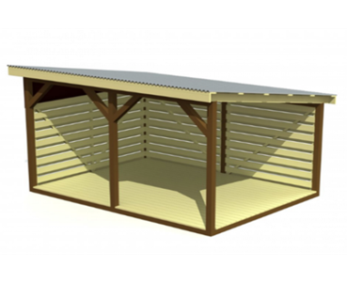
Analogs - attēlam
2.Nojumes tehniskie parametri:
Izmēri: | garums 6000, platums 3000, augstums 2500mm
karkass | skuju koka brusas 100x100mm;nojumes karkass – pelēks
grīdas terases dēļi | skuju koka 30x 120mm, grīdas krāsa – pelēka
spāres | ēvelēts skuju koks 50x120mm
latojums | skuju koks 20x100m
apšuvuma dēļi | skuju koks 20x95 mm
jumta segums/ | ranils
pamati/ | keramzīta bloki
Koka konstrukcijas | apstrādātas ar aizsargmateriālu pret klimatiskajiem apstākļiem
Nojumes krāsas/ precīzi toņi saskaņojumi ar pasūtītāju | jumta segums – brūns
Nojume veidota ar vienslīpu jumta konstrukciju, zemākajā malā uzstādīta lietus ūdeņu noteka
Nojumes divas sienas aizdarītas ar apšuvuma dēļu vairogu | sienu vairogi – zaļi/precīzs tonis - saskaņojams ar pasūtītāju
*Visas nojumes skrūvju vietas segtas ar plastikāta uzlikām, kas novērš savainošanās risku
*paredzēta vieta informācijas izvietošanai
*Garantijas serviss | Vimaz 2 gadi
* izvietojums | Topogrāfijas shēma pielikumā, precīzs izvietojums jāsaskaņo ar pasūtītāju
* iekļaut visus ar terases - nojumes uzstādīšanu saistītos izdevumus
 |  |  |  | Kopā:
izpildītāja rekvizīti:

kontaktpersona:

